git-docker 연동(Web, console)
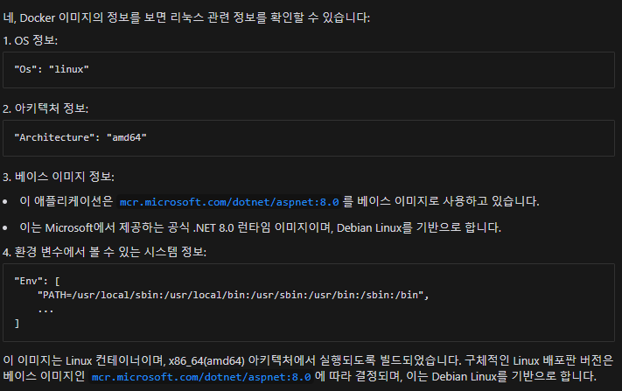
VisualStudio 2022에서 [Sample] Console App 생성
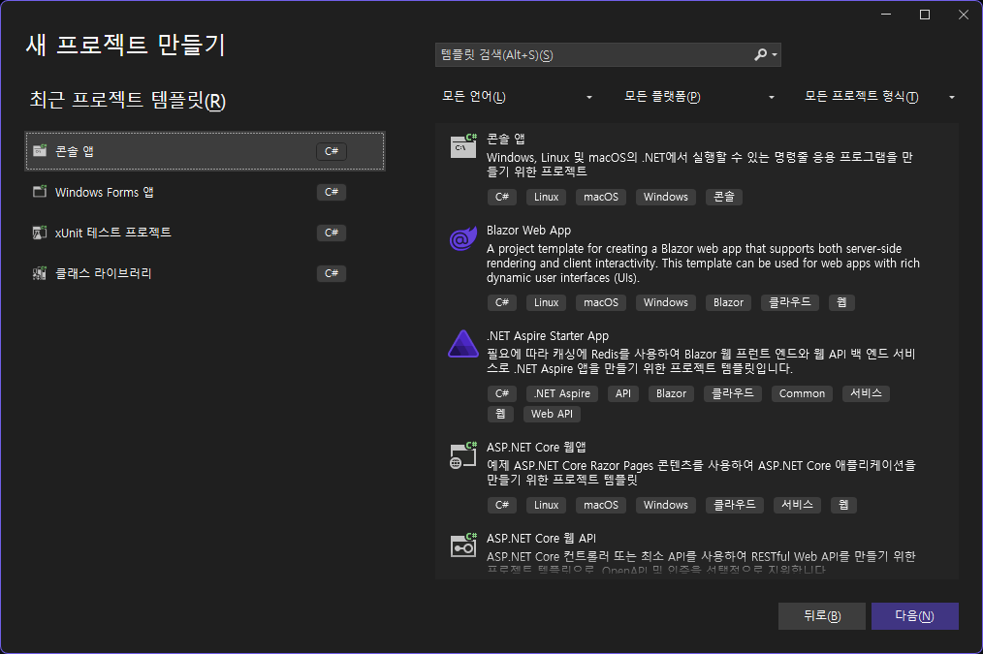

 | 주의
 | 1. .net framework는 리눅스 사용 안된
 | 2. .net core, .net 5 이상은 리눅스 사용 가능
 | 3. 파일 경로 : Windows는 \를, Linux는 /를 사용합니다.
 | 4. Linux에서는 파일 및 디렉토리에 대한 권한 설정이 Windows와 다를 수 있으므로, 파일 접근 시 권한 문제를 확인해야 합니다.

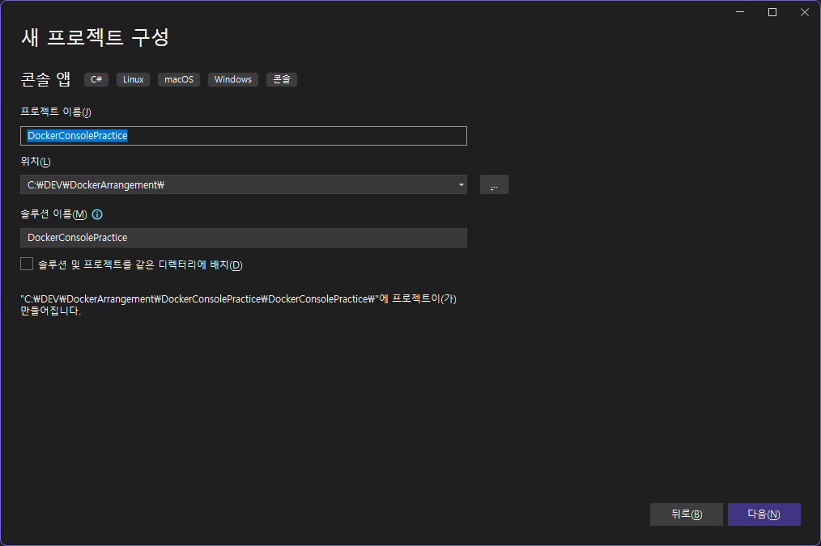
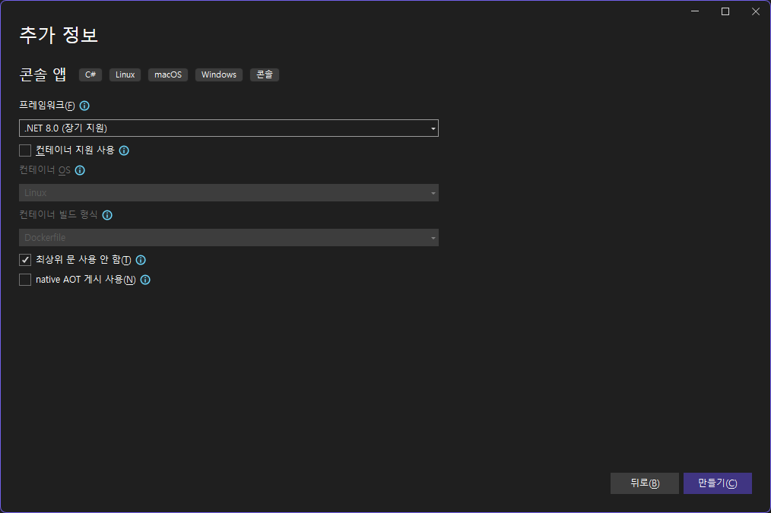

프로그램 구성
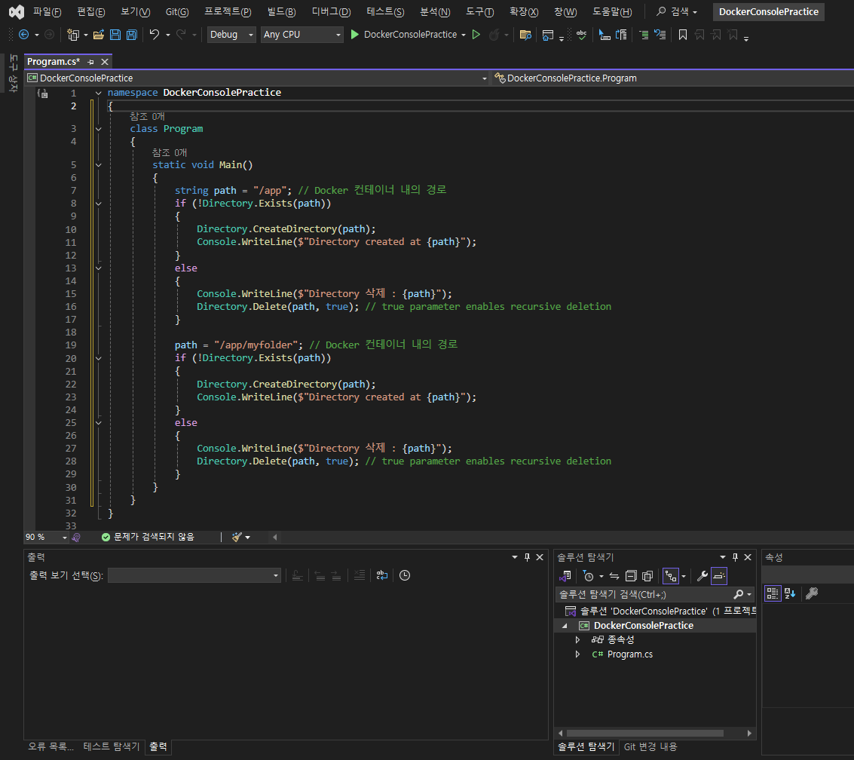

Github 저장소 생성
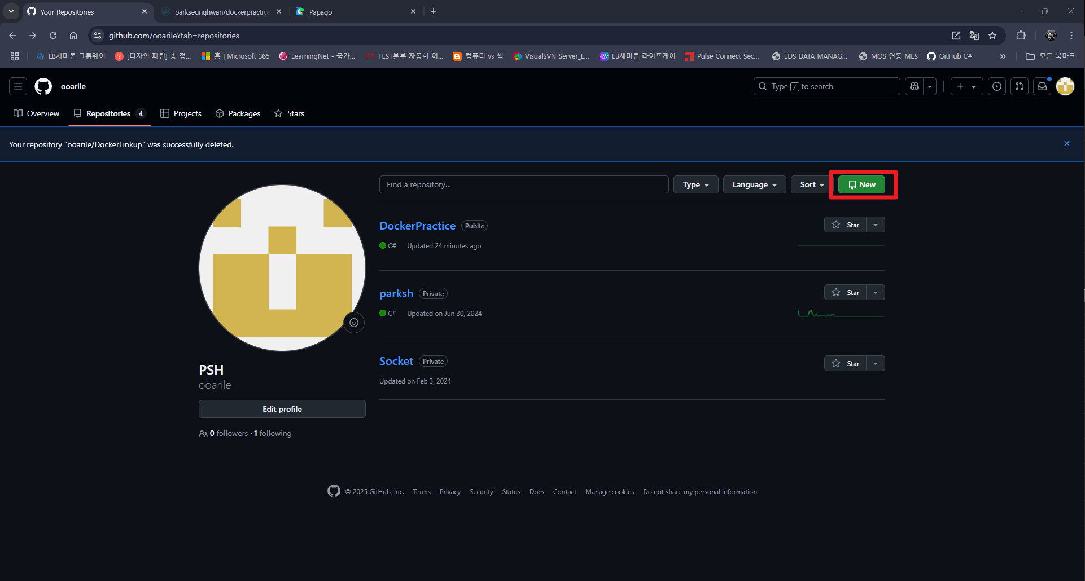

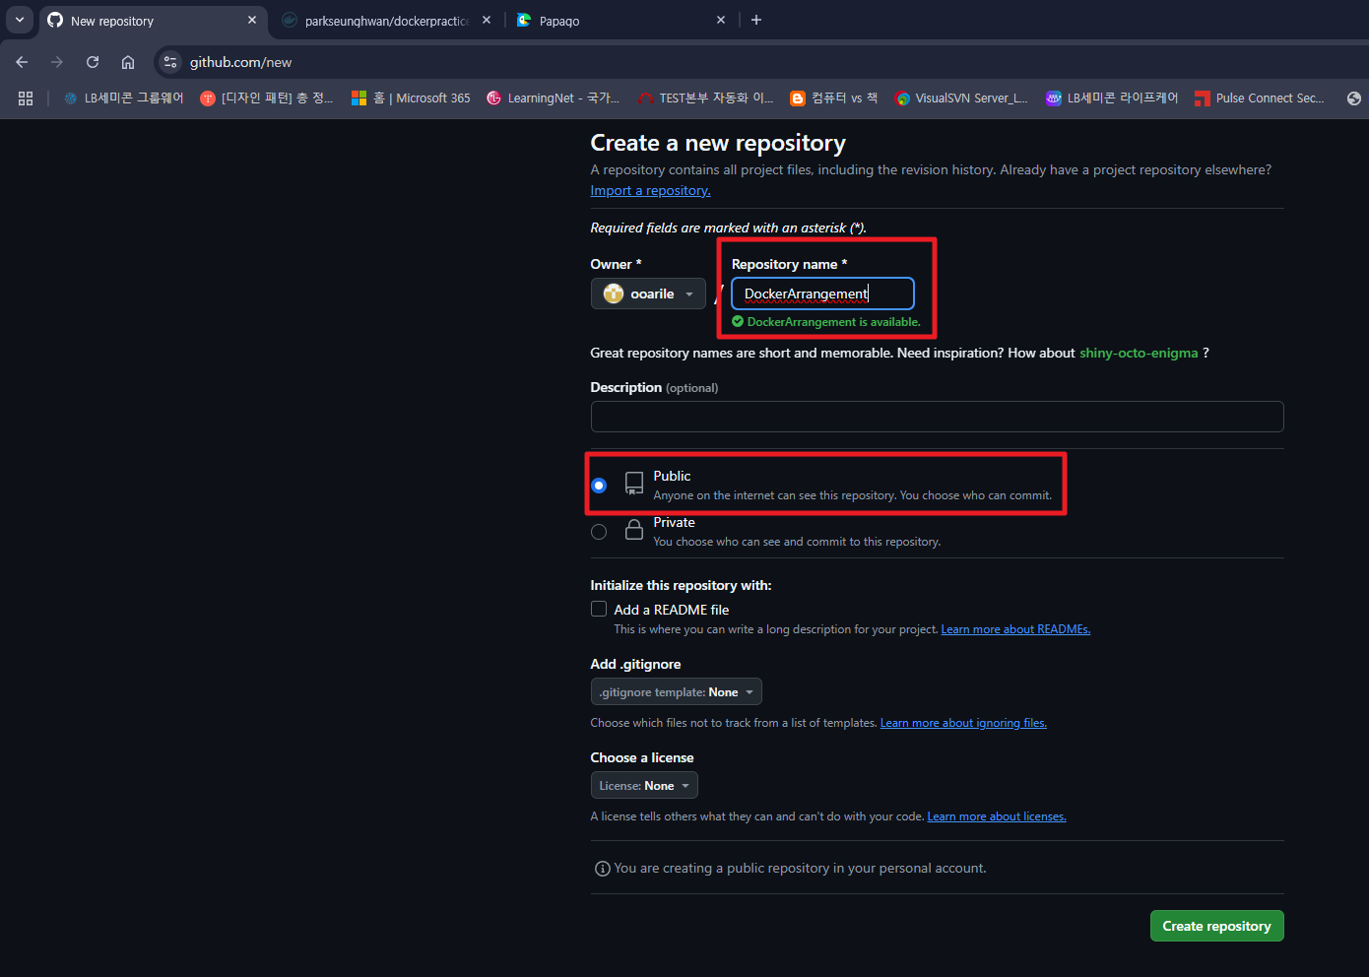
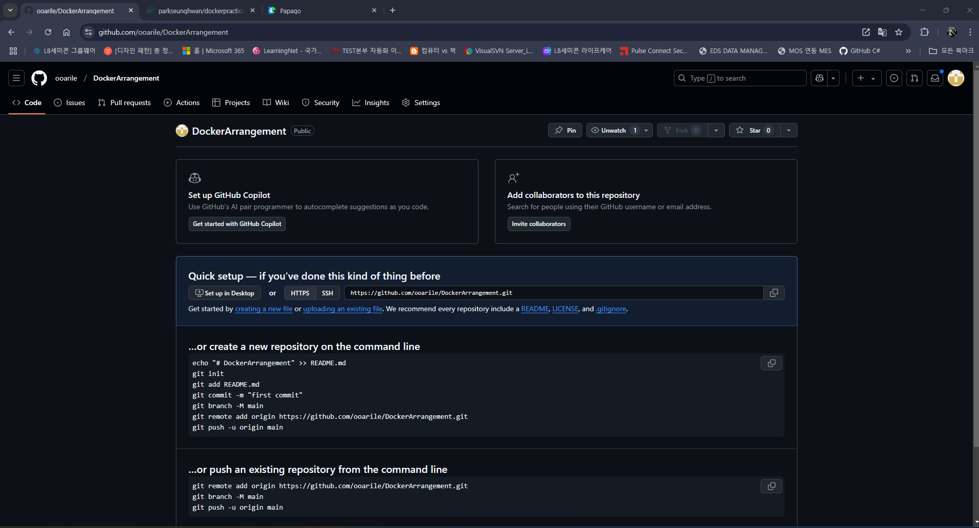

Git 연결
1. .gitingore 추가 (“.gitignore”를 생성하여 그 내부에 업로드하지 않을 파일이름 넣으면 git 에서 제외 됨)
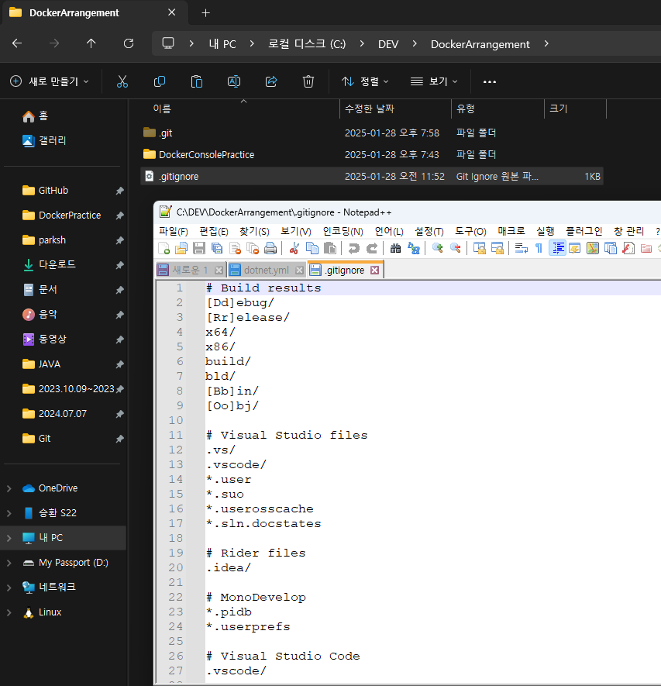

2. 관리할 폴더들의 최상위 폴더 우클릭 후 Bash 실행
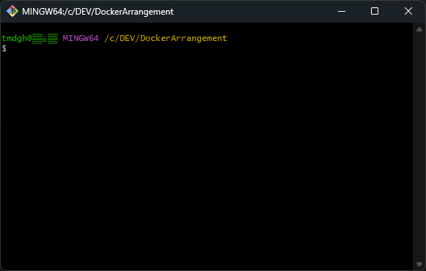

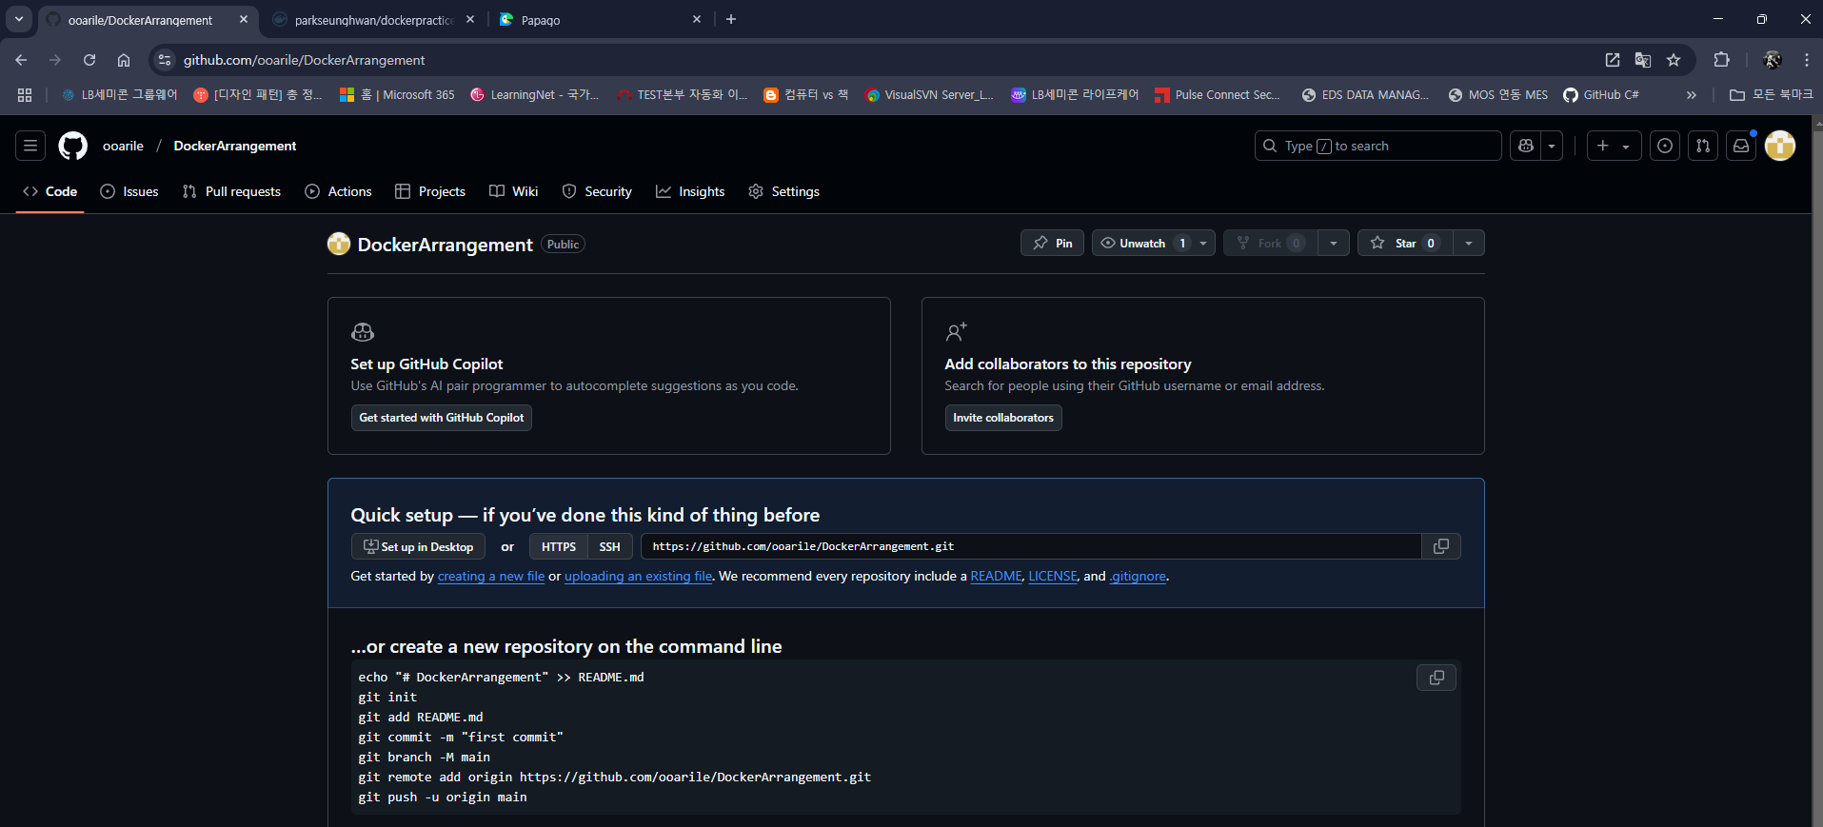

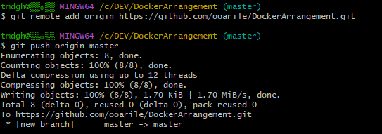

git config --global user.name [닉네임] --> 누가커밋했는지 나타내는 용도이므로 자유롭게 설정 가능
git config --global user.email [로그인 ID] --> Git Hub 로그인 Email 주소
git init
git add . 또는 git add [폴더명]
git commit -m "[커밋할 내용]"
git remote add origin https://github.com/ooarile/DockerArrangement.git
git push origin [master or 브렌치명]

Docker Hub 연결
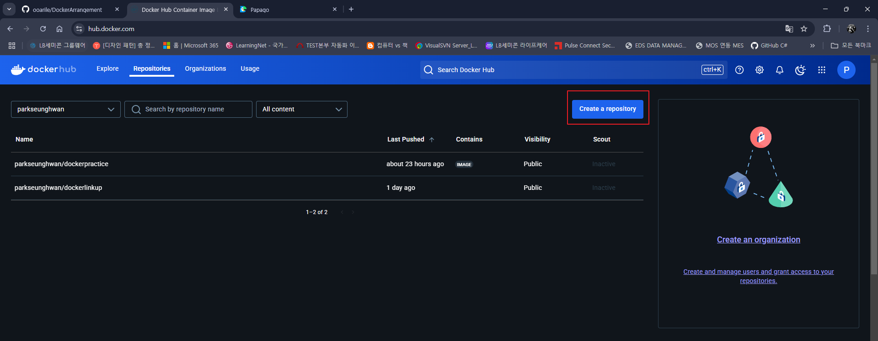

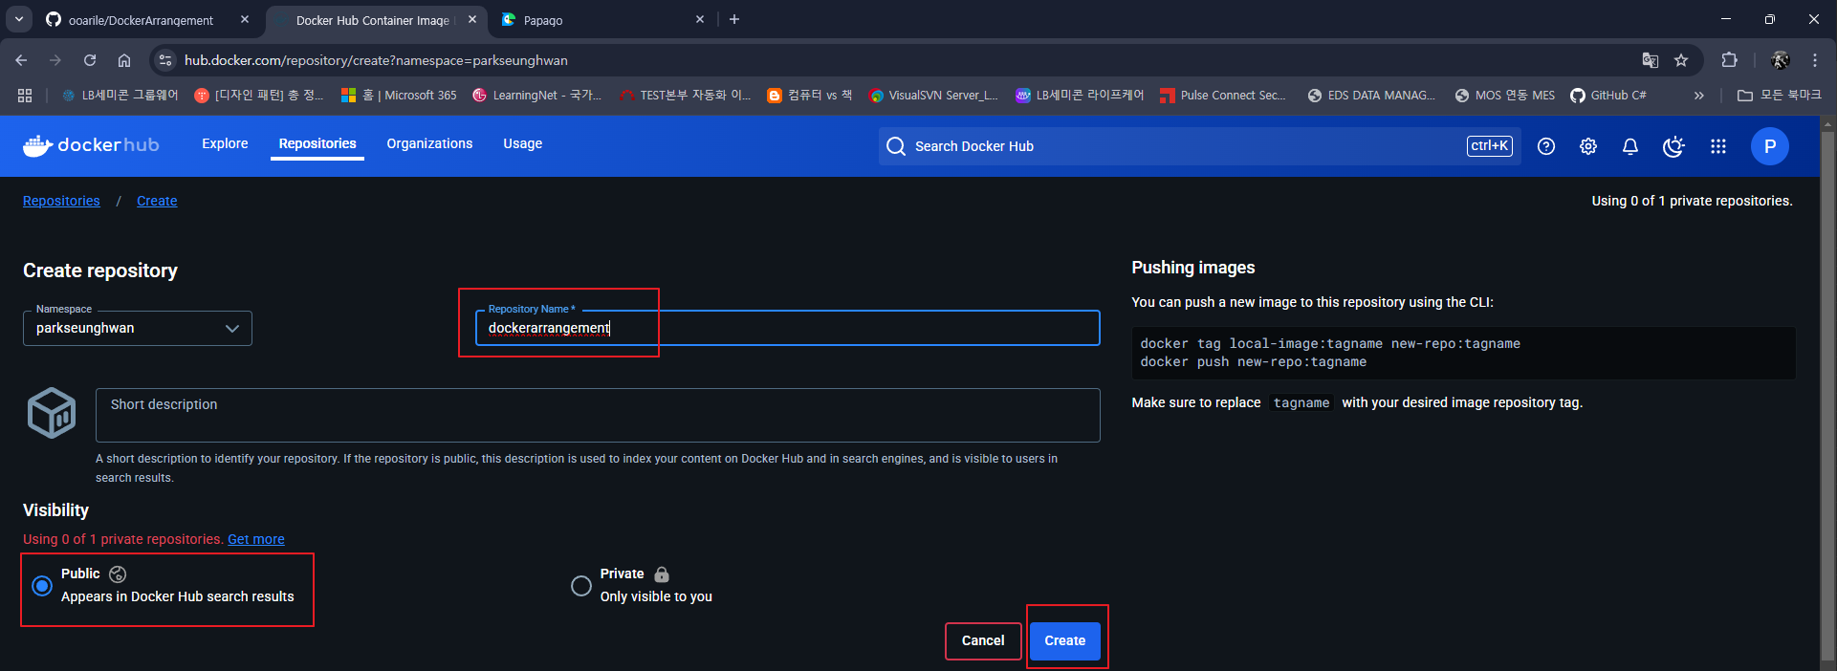

1. Dockerfile 생성 (확장자 X, *.csproj 와 같은 경로)
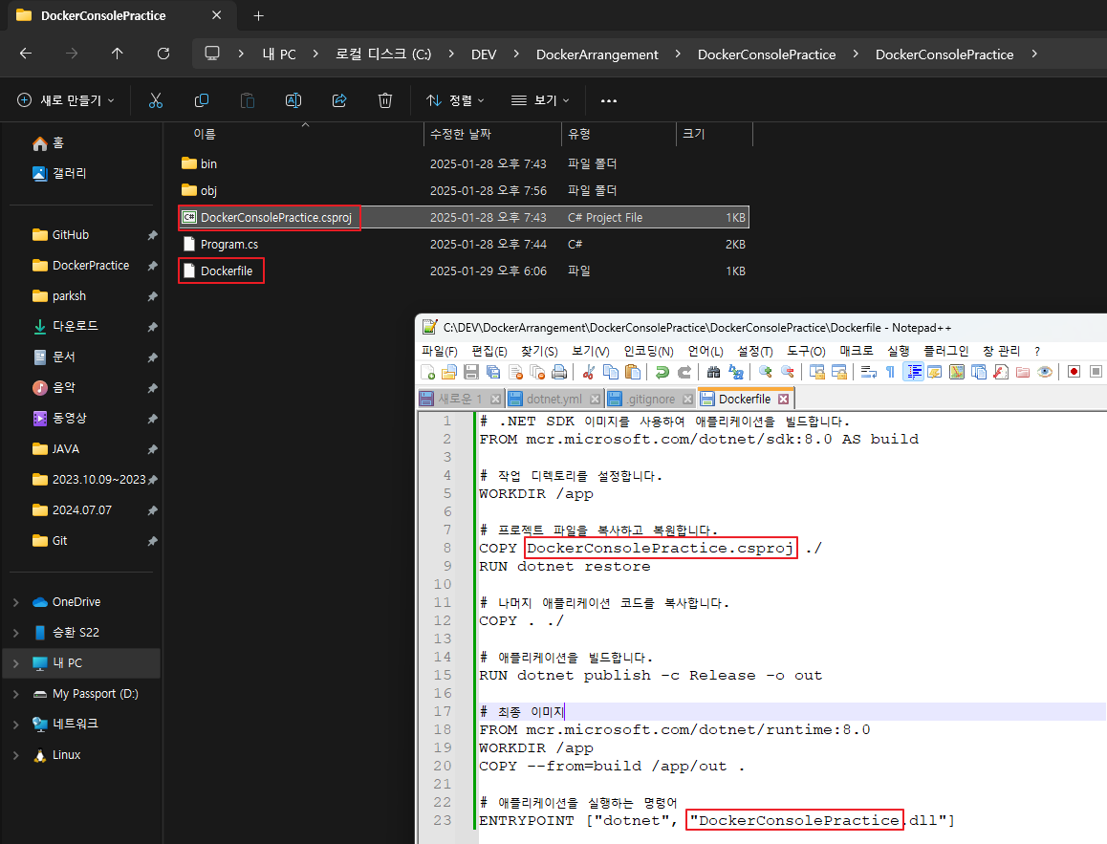

 |  | # .NET SDK 이미지를 사용하여 애플리케이션을 빌드합니다.
 |  | FROM mcr.microsoft.com/dotnet/sdk:8.0 AS build

 |  | # 작업 디렉토리를 설정합니다.
 |  | WORKDIR /app

 |  | # 프로젝트 파일을 복사하고 복원합니다.
 |  | COPY DockerConsolePractice.csproj ./
 |  | RUN dotnet restore

 |  | # 나머지 애플리케이션 코드를 복사합니다.
 |  | COPY . ./

 |  | # 애플리케이션을 빌드합니다.
 |  | RUN dotnet publish -c Release -o out

초기 프로젝트 만들때 설정한 .net 버전 기입
 |  | # 최종 이미지
 |  | FROM mcr.microsoft.com/dotnet/runtime:8.0
 |  | WORKDIR /app
 |  | COPY --from=build /app/out .

 |  | # 애플리케이션을 실행하는 명령어
 |  | ENTRYPOINT ["dotnet", "DockerConsolePractice.dll"]

2. dotnet.yml 생성
경로 : [git 경로]\.github\workflows
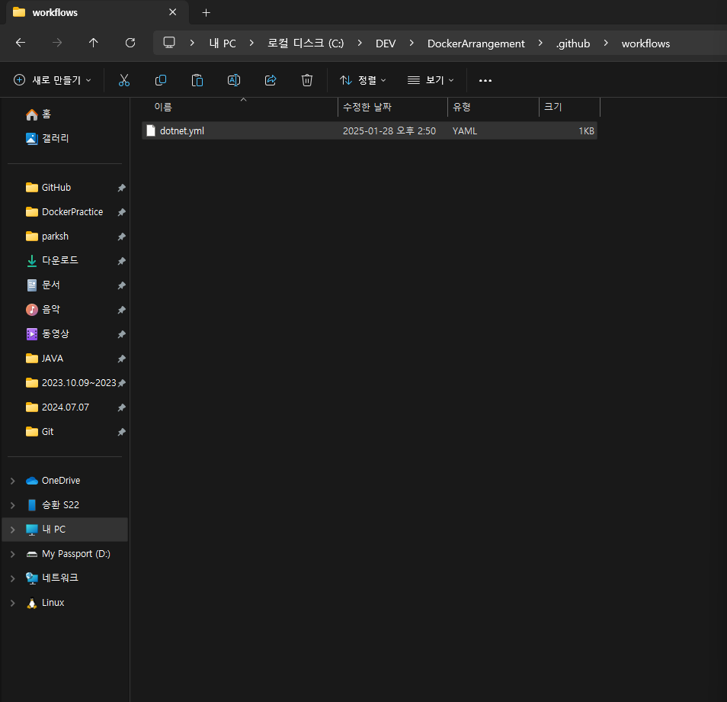

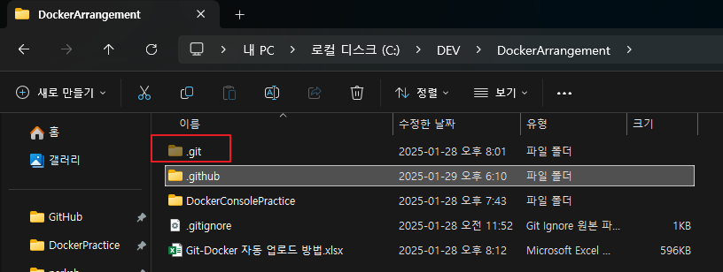

파일 생성위치 참고

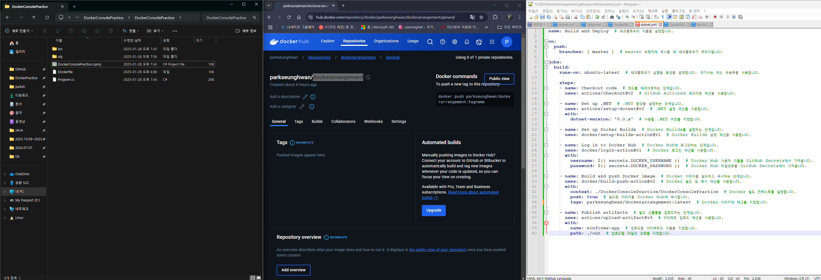

secrets.DOCKER_USERNAME, secrets.DOCKER_PASSWORD 설정
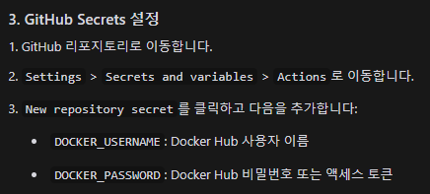

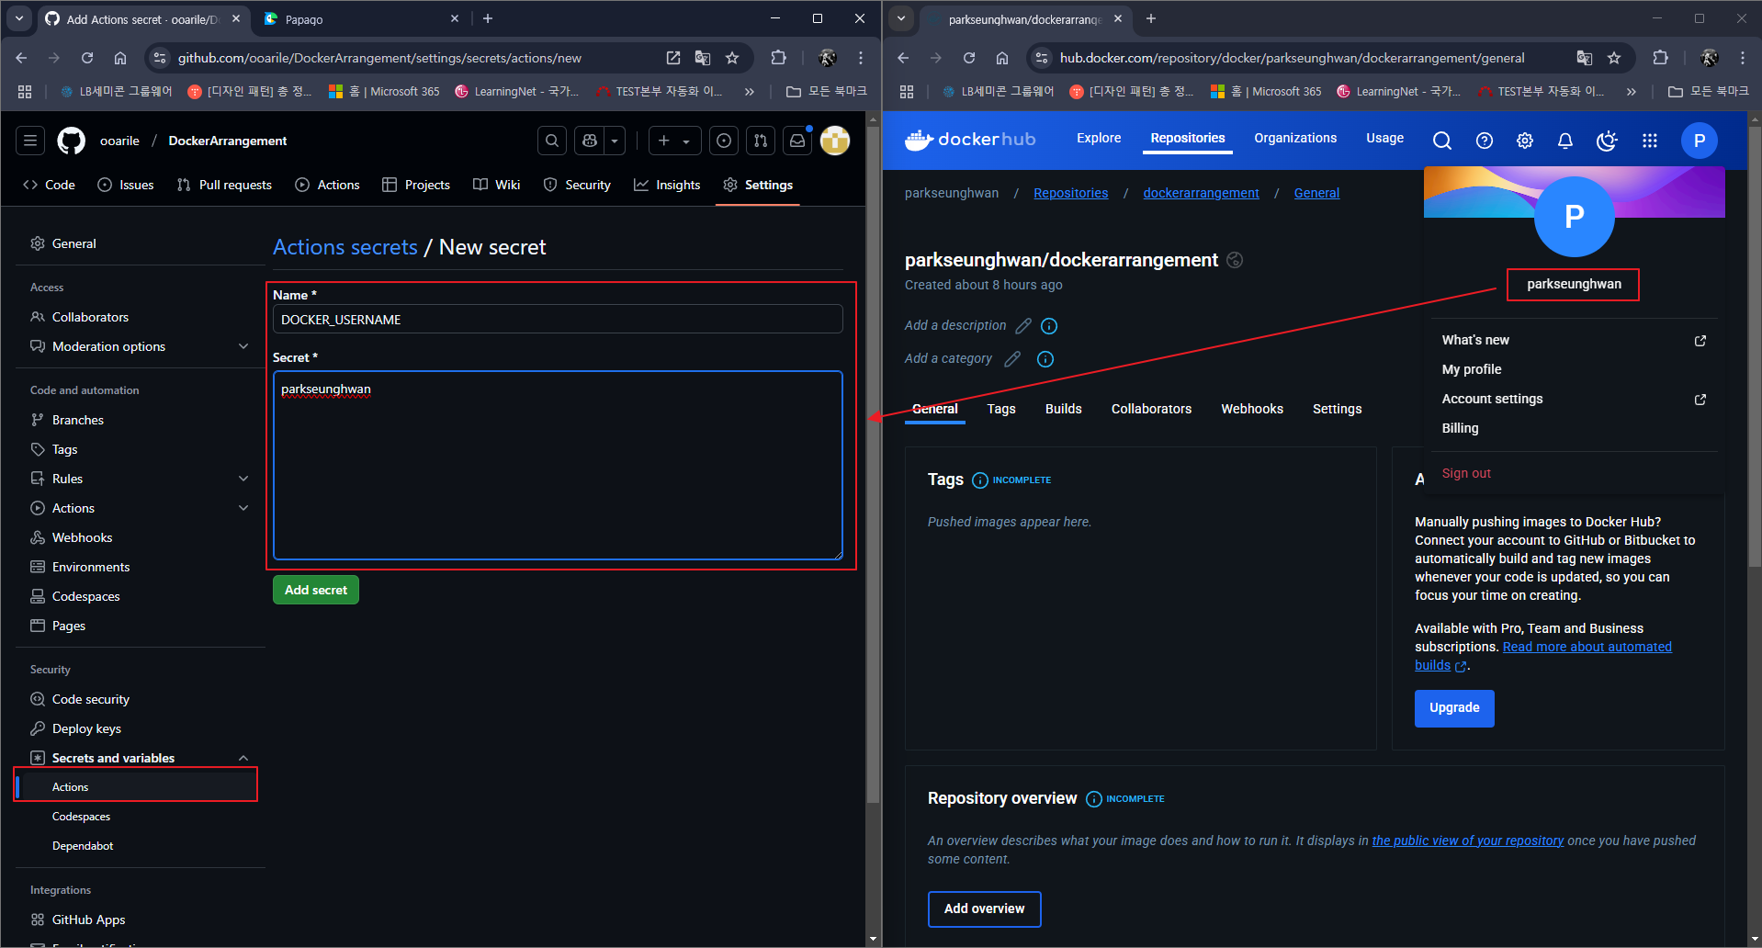

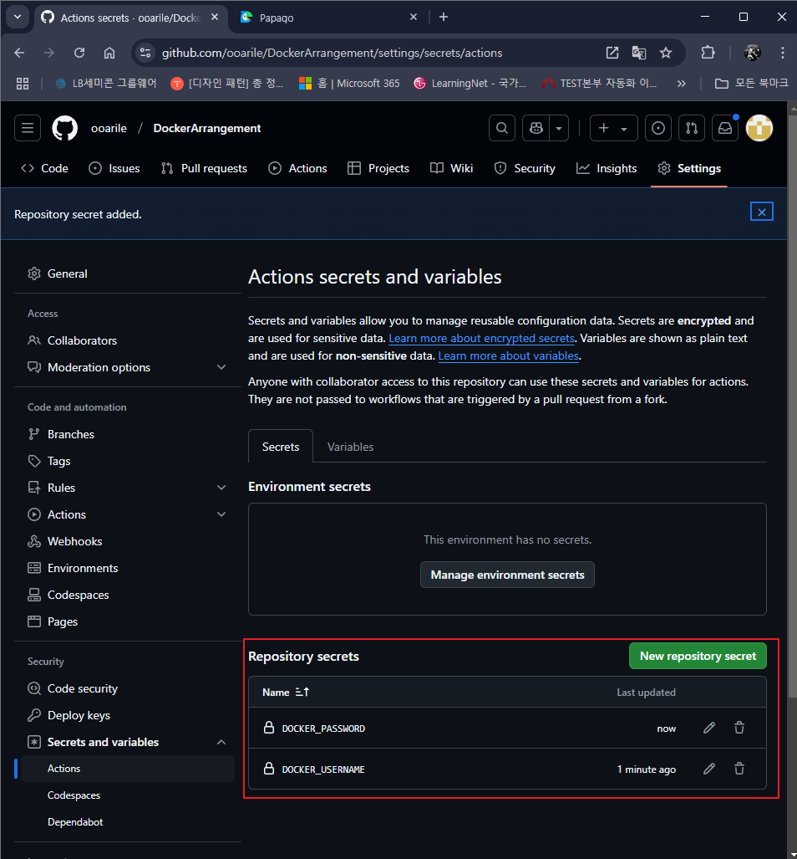

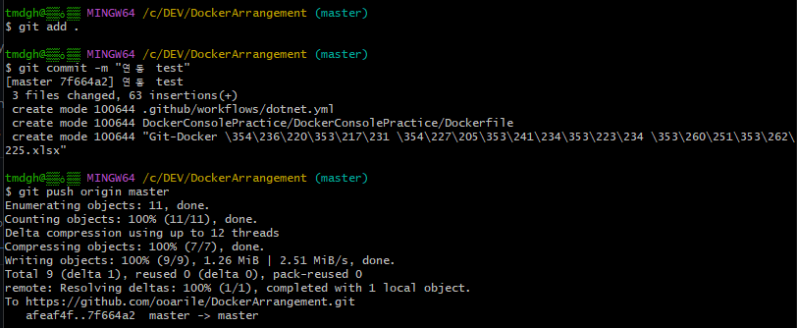

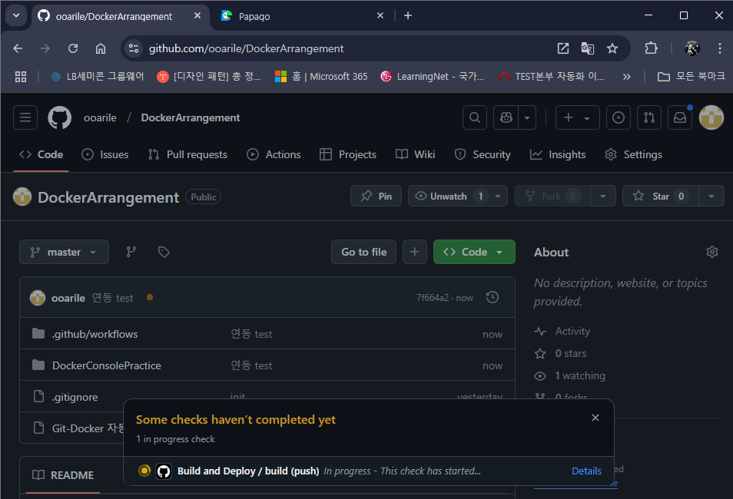

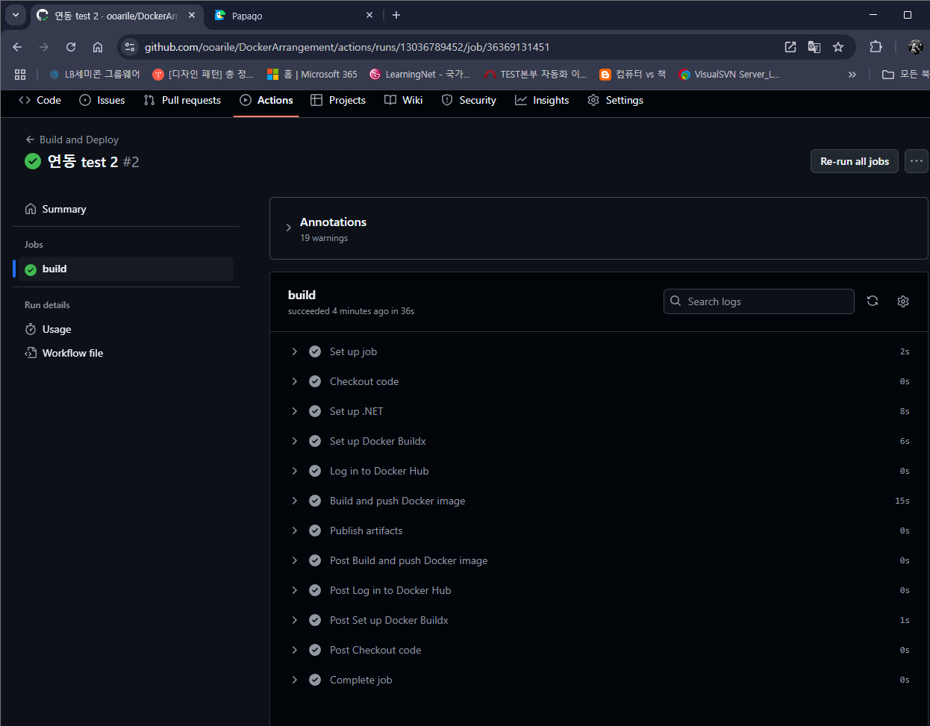

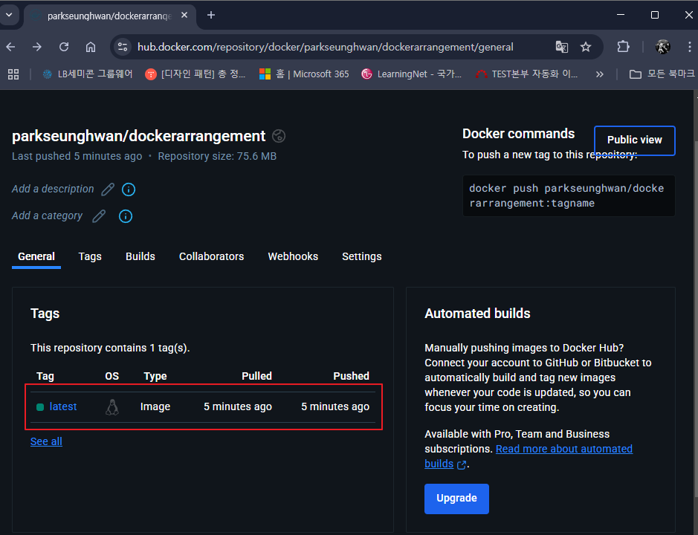

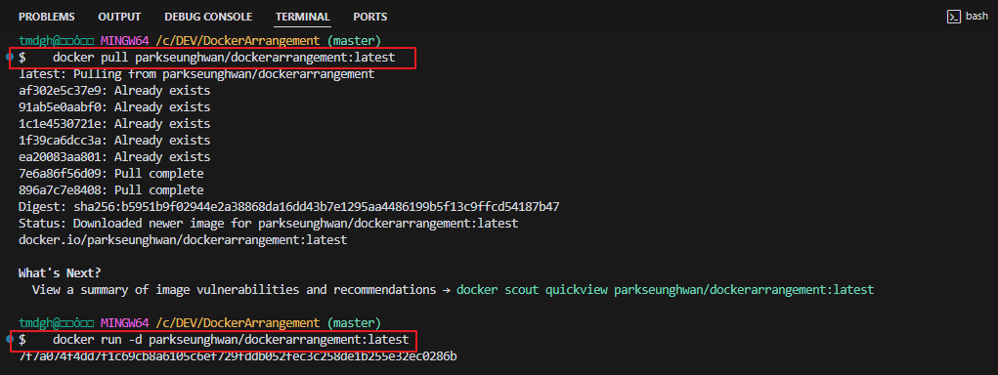
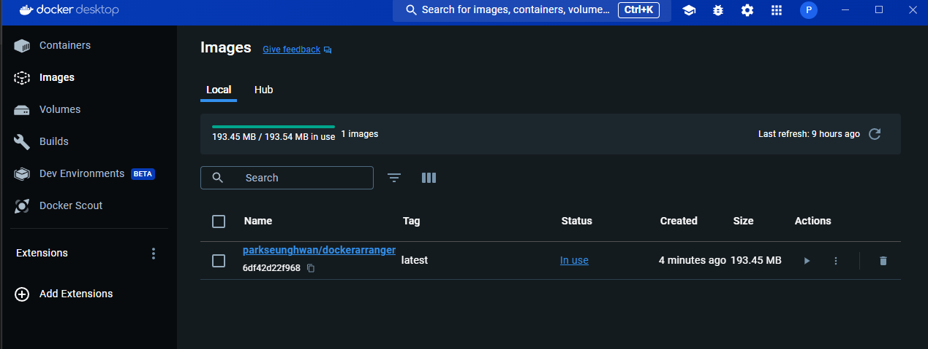

한번만 실행되고 끝

참고 :
docker에 mattermost 설치 : docker run --name mattermost-preview -d --publish 8065:8065 mattermost/mattermost-preview (url : https://olrlobt.tistory.com/63)
mattermost와 github와 webhook연결하려면 middleware가 있어야 한다. (다이렉트 시도해보려다 성공 못함)
외부에서 Localhost로 webhook 접속시 ngrok를 사용해서 주소를 받아야 한다.
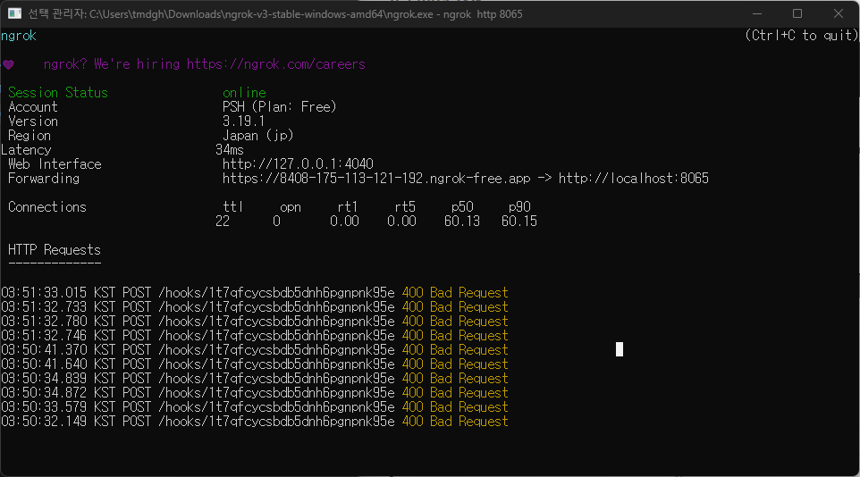

웹도 됩니다

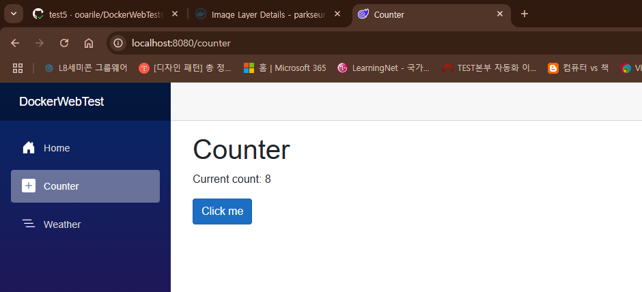

docker-compose 사용하면 알아서 dockerHub 이미지 다운받아 실행시킨다
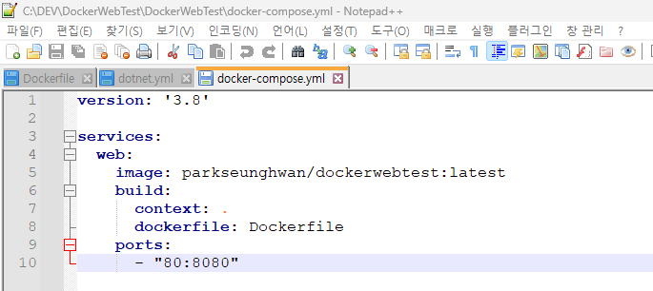

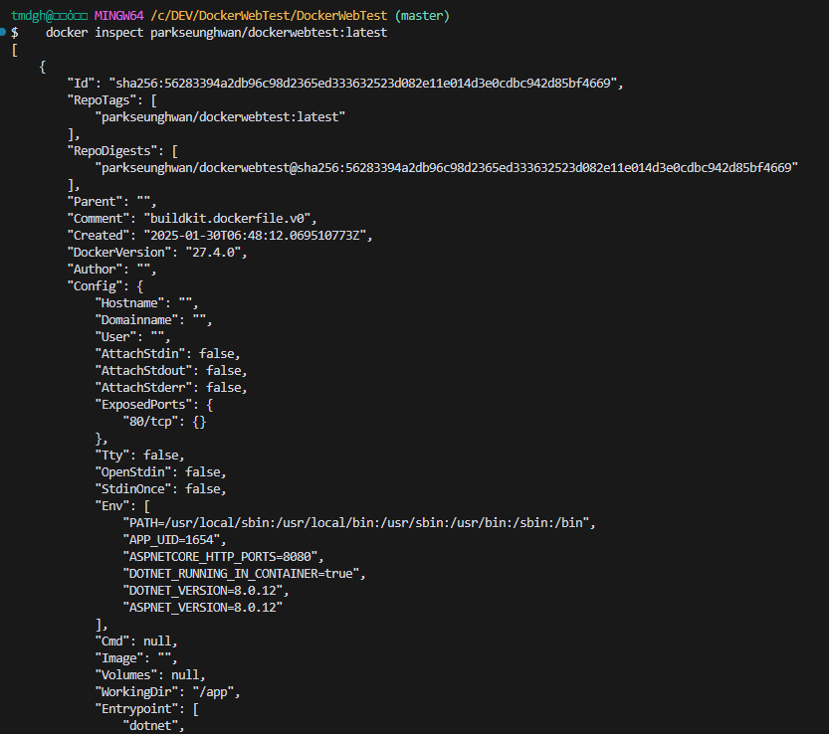
Docker 이미지가 어떤 OS와 버전에서 구동되는지 확인하는 법
 | docker inspect parkseunghwan/dockerwebtest:latest

git-Jekins 연동(winform)
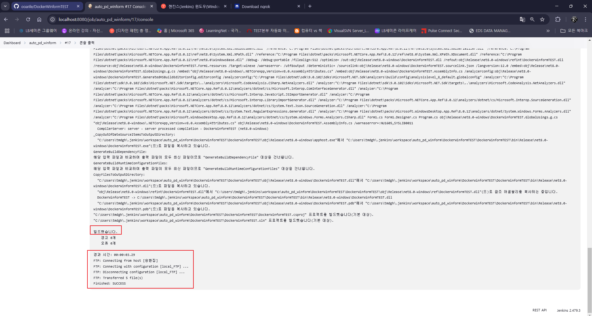
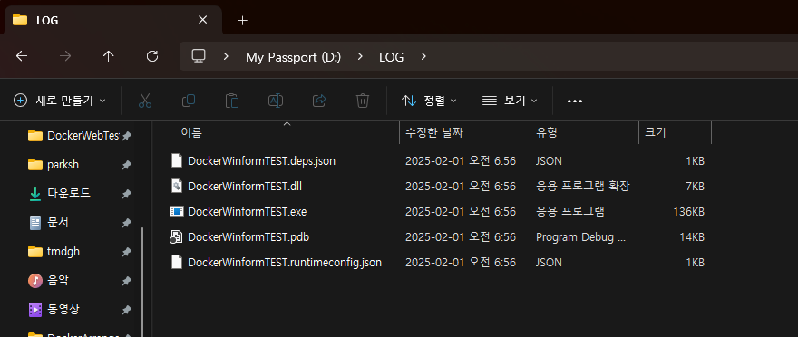
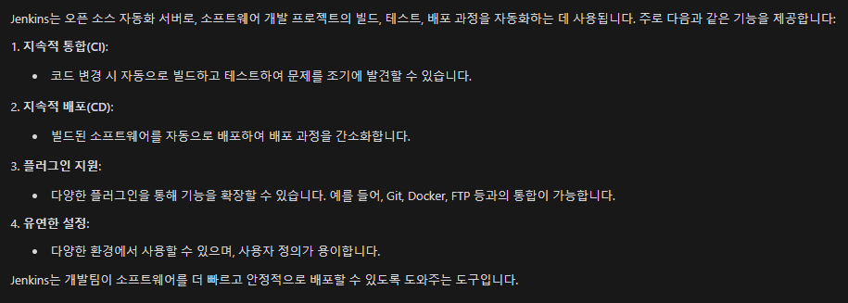
Jenkins 다운로드
Jenkins Home : https://www.jenkins.io/
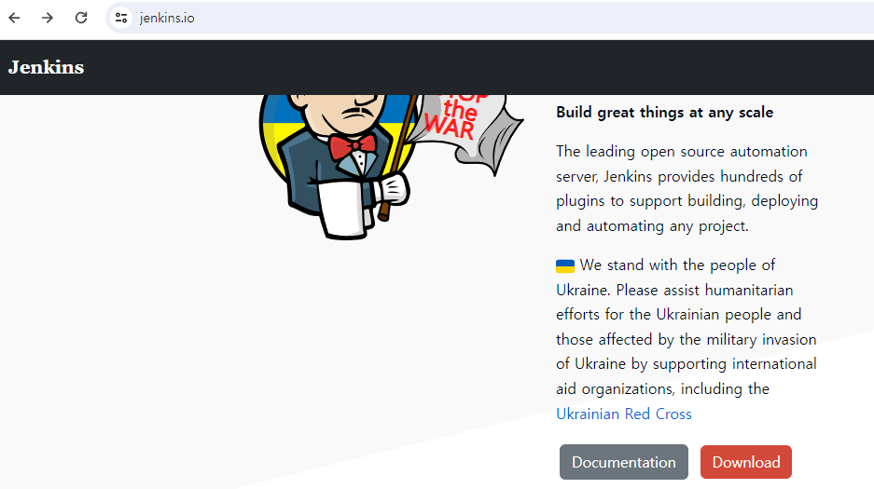

 |  | Git Action 사용 안한 이유 : Action은 GitHub (외부망)에서 Localhost(내부망)으로 FTP 전송해 줌에 있어 세팅이 어려워서 Jenkins로 진행하였음
 |  |  | GitHub(외부망) - Jenkins(내부망)은 비교적 세팅이 쉬웠고, Jenkins(내부망) - FTP Server(내부망)의 세팅도 나름 괜찮았음

설치파일 실행
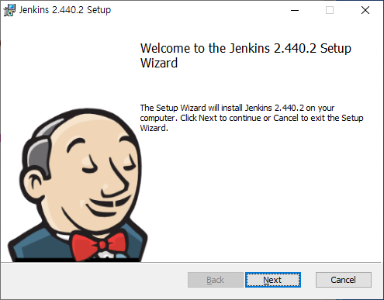

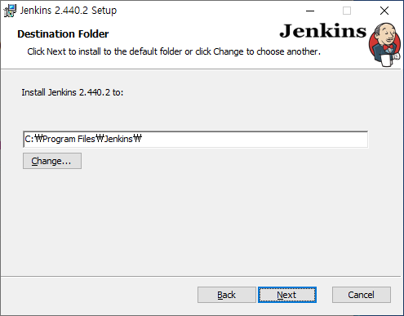

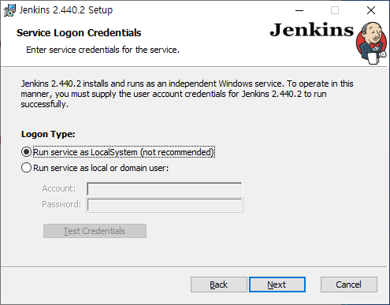

 | "Run service as local or domain user:" Check
 | window login ID/ PW 입력

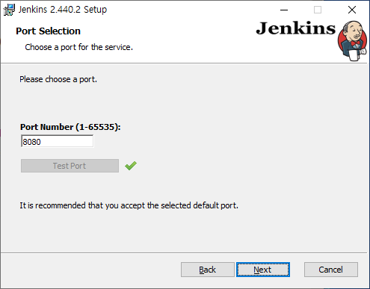

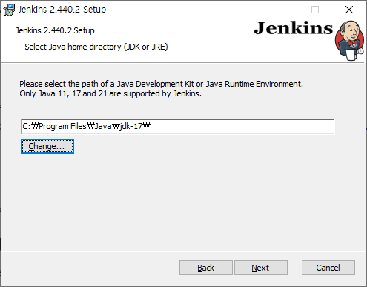

 | JDK 21 or 23 경로 입력 (JDK 21 or 23 버전 설치해야하는 것으로 기억합니다.)

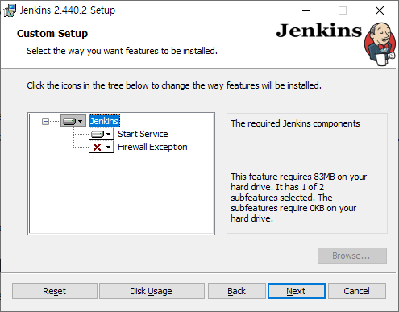

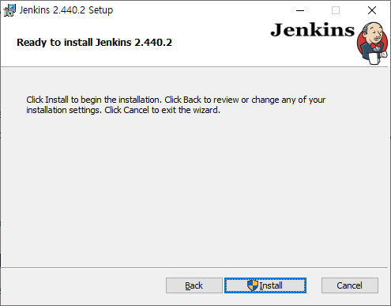

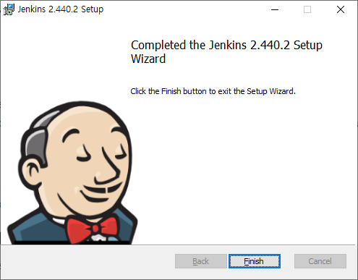

설치 완료 후 비밀번호 입력
1. 아래 주소를 입력합니다. (포트를 수정했다면 포트 수정된 주소입력)
2. http://localhost:8080/
3. 파일탐색기 위치에서 초기 진입 비밀번호를 입력칸에 넣어줍니다. (initialAdminPassword 우클릭 후 편집으로 내용 확인)
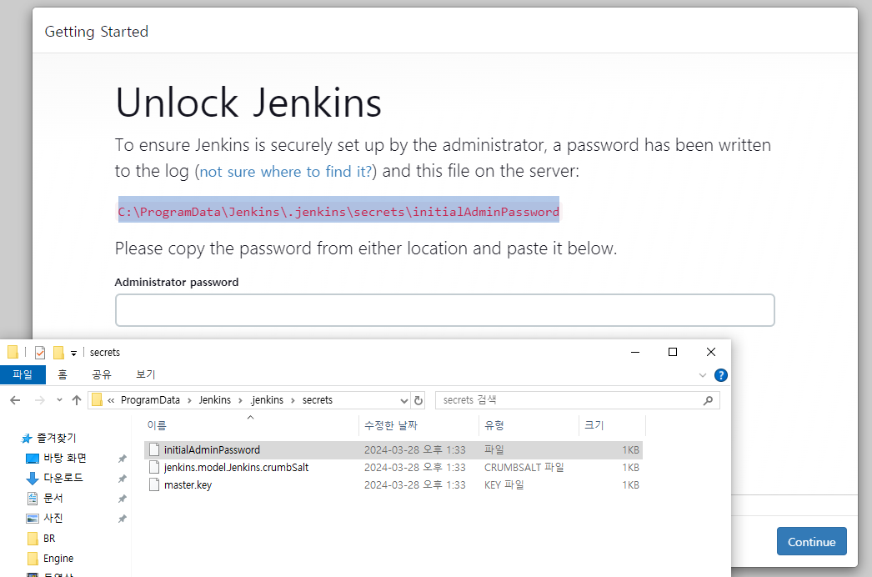

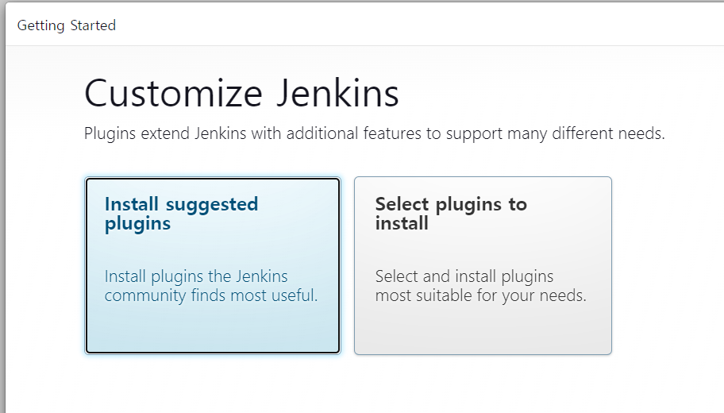

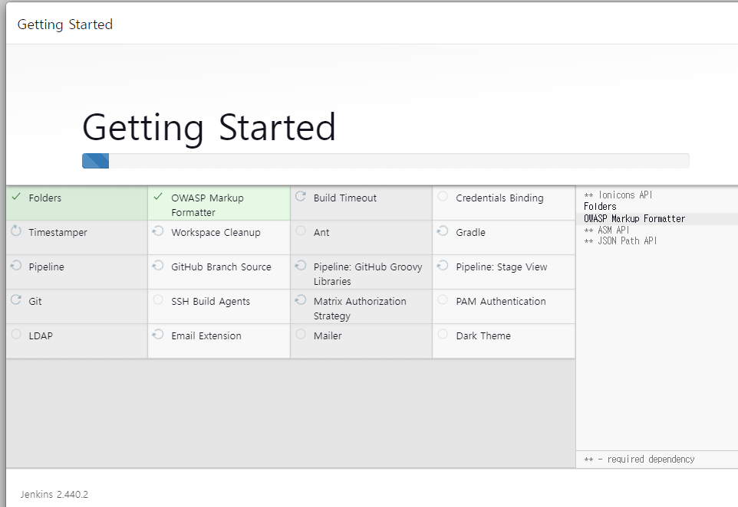

관리자 계정 설정
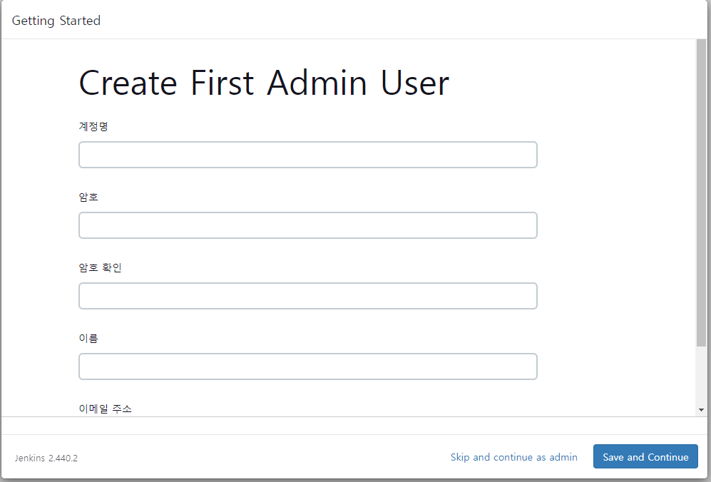

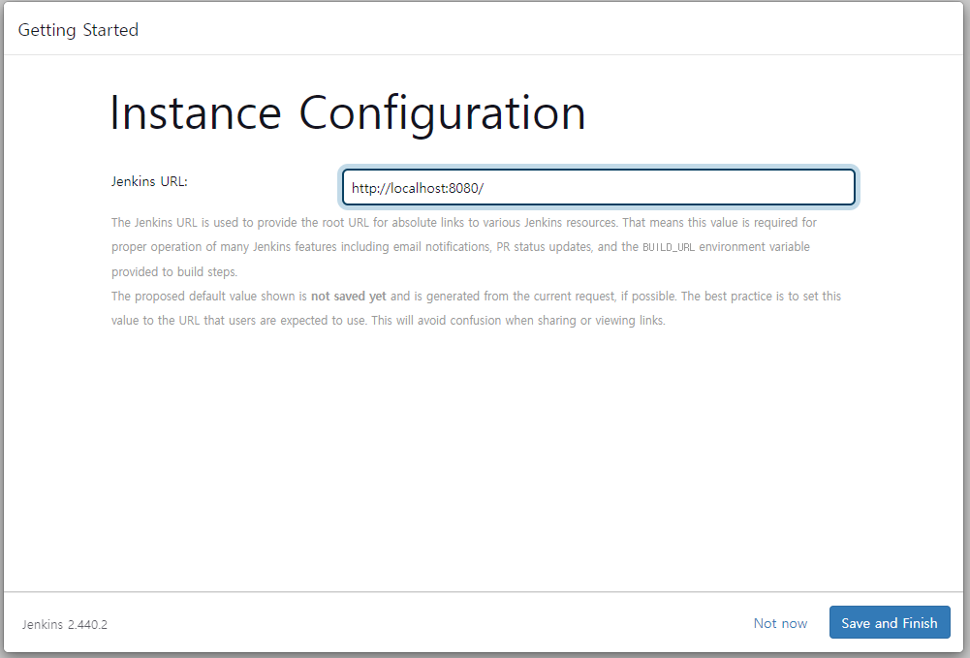

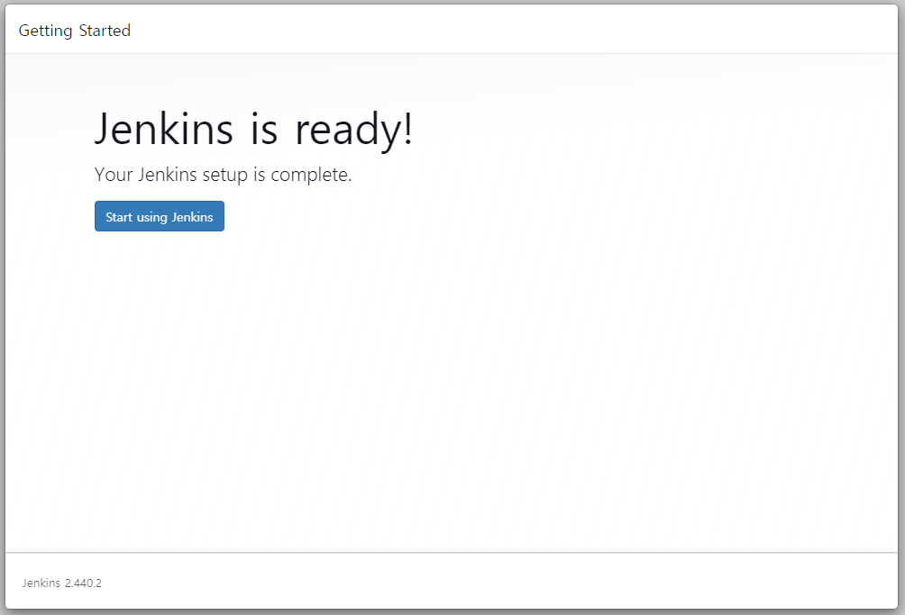

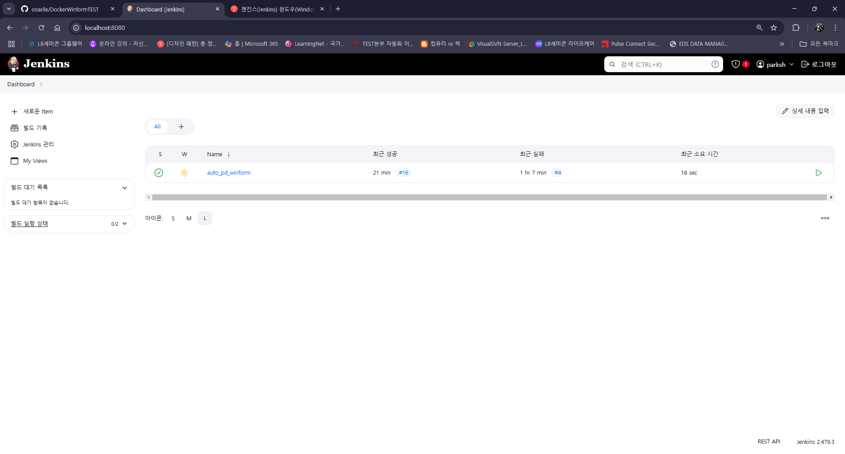

이건 없을것입니다. (세팅 완료한 캡쳐화면 입니다)

GitHub 세팅
Git push 할때 Event를 Jenkins에서 감지하기 위해 webhook 세팅


GitHub는 외부망이고 Jenkins는 내부망(Localhost)이기 때문에 Localhost에 공용 IP를 부여해야 한다.
Local host에 공용 IP를 부여해주는 ngrok 다운로드 ( https://download.ngrok.com/downloads/windows?tab=download )

cmd로 ngrok.exe 있는 폴더로 이동한 후 ngrok http 8080 ( Jenkins Port ) 입력


Jenkins "새로운 Item" 추가



사전에 세팅 및 설치해야 할 항목들이 있다.
1. PlugIn 설치
MSBuild Plugin --> Visual Studio 2022로 *.sln 을 컴파일하기 위함

Publish Over FTP --> 컴파일된 실행파일들을 FTP Server로 자동 배포하기 위함

2. Tools 세팅


3. ftp 세팅


하기와 같이 세팅








FileZilla FTP Server 설정
FTP 만 사용


계정 및 권한 부여


마지막 검증


GitHub push 확인


Jenkins 를 통한 PipeLine 검증



정상 빌드 및 FTP Server 배포 확인

Mattermost 세팅
docker desktop 설치
mattermost와 db를 docker-compose.yml 통하여 연동


docker-compose down
docker-compose up -d
를 통하여 Docker가 종료되어도 이전 Data들을 유지할 수 있다.

